Sayfa1
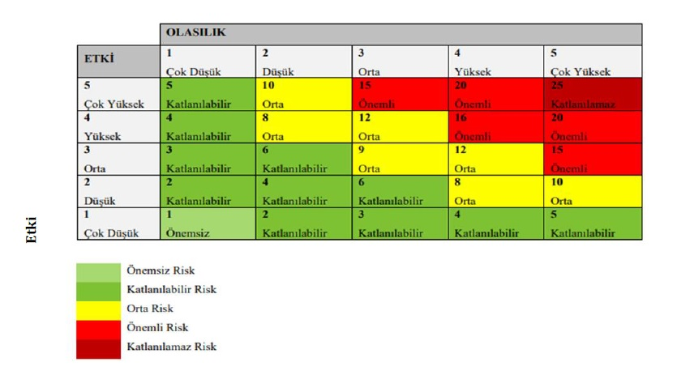
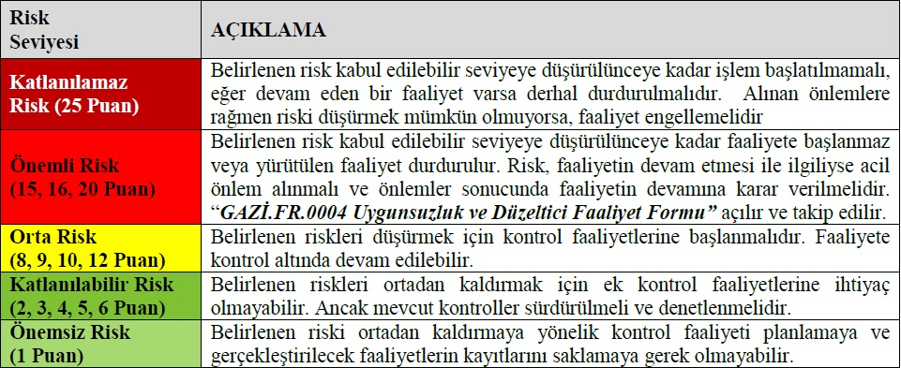
 | Risk Değerlendirme Listesi |  |  |  |  |  |  | Doküman Kodu | KDDB.RA.0001
 |  |  |  |  |  |  |  | Yayın Tarihi | 2022-10-25
 |  |  |  |  |  |  |  | Revizyon Numarası
 |  |  |  |  |  |  |  | Revizyon Sayısı
 |  |  |  |  |  |  |  | Sayfa Sayısı | 1/1
Proses Kodu | Proses Adı | Risk Adı | Risk Sonucu | Etkilenenler | Etki | Olasılık | Risk Puanı | Sorumlu Birimler | Atıf
GAZİ.PK.0001 | 1.EĞİTİM VE ÖĞRETİM PROSESİ 1.1. Programların Belirlenmesi, Onayı, Sürekli İzlenmesi ve Güncellenmesi Prosesi (H.1 - E.1.1) | 1. Öğrenci ihtiyaçlarının ve buna bağlı olarak iyileştirme alanlarının belirlenememesi nedeniyle kütüphane koleksiyonunun htiyaçlara uygun şekilde geliştirilememesi | 1. "Araştımacı Öğrenci " kavramının geliştirilememesi | Öğrenciler, Gazi Üniversitesi | 3 | 1 | 3 | Raporlama Birimi Referans ve Eğitim Birimi | Aksiyon Planında Yer Almaktadır.
GAZİ.PK.0004 | 1.EĞİTİM VE ÖĞRETİM PROSESİ 1.4- Öğrenme Kaynakları, Erişilebilirlik ve Destekler Prosesi (H.1 - E.1.1) | 1. Bütçe yetersizliği nedeniyle araştırma kaynaklarının sağlanamaması | 1. Araştırma kaynakları (Basılı/ Elektronik Kaynaklar, Görsel İşitsel Materyaller vb.) sağlanamaması 2. Mevcut kaynakların etkin kullanılamaması | Öğrenciler, Gazi Üniversitesi, Akademik Personel, Tedarikçiler | 5 | 3 | 15 | Referans ve Eğitim Birimi Elektronik Kaynaklar Birimi Aksesyon, Kataloglama ve Sınıflama Birimi | Aksiyon Planında Yer Almaktadır.
GAZİ.PK.0004 | 1.EĞİTİM VE ÖĞRETİM PROSESİ 1.4- Öğrenme Kaynakları, Erişilebilirlik ve Destekler Prosesi (H.2 - E.2.1) | 1. Bütçe yetersizliği nedeniyle koleksiyonun geliştirilememesi | 1. Öğrencilerin bilgi ihtiyacının karşılanamaması | Öğrenciler, Gazi Üniversitesi, Akademik Personel | 4 | 3 | 12 | Raporlama Birimi Tez, Nadir Eser ve Multimedya Birimi | Aksiyon Planında Yer Almaktadır.
 |  | 2. Nitelikli personel eksikliği | 1. Mevcut kaynakların etkin kullandırılamaması |  | 3 | 2 | 6 |  | Aksiyon Planında Yer Almaktadır.
GAZİ.PK.0004 | 1.EĞİTİM VE ÖĞRETİM PROSESİ 1.4- Öğrenme Kaynakları, Erişilebilirlik ve Destekler Prosesi (H.4 - E.4.1) | 1. Bütçede yeterli ödeneğin ayrılamaması | 1. Özel yaklaşım gerektiren öğrencilere için hedeflenen iyileştirmelerin yapılamaması | Öğrenciler, Gazi Üniversitesi, | 3 | 2 | 6 | Birim Kalite Ekibi Görme Engelliler Birimi Raporlama Birimi | Aksiyon Planında Yer Almaktadır.
GAZİ.PK.0006 | 2.ARAŞTIRMA VE GELİŞTİRME PROSESİ 2.1.Araştırma Kaynakları ve Hedefleri (H.2 - E.2.3) | 1. Döviz kurunda yaşanabilecek kur dalgalanmaları nedeniyle bilimsel araştırmalara olanak sağlayan Kütüphane yayın alım bütçesinde azalma olması | 1. Bilimsel araştırmaların gerçekleştirilememesi ve yayın üretilememesi 2. Öğrencilerin gelişimine sağlanan katkının sınırlı kalması | Öğrenciler, Gazi Üniversitesi, Akademik Personel, Tedarikçiler | 5 | 4 | 20 | Elektronik Kaynaklar Birimi Aksesyon, Kataloglama ve Sınıflama Birimi Muhasebe ve Satın Alma Birimi Merkez Kütüphane Komisyonu | Aksiyon Planında Yer Almaktadır.
 |  | 2. Mevzuat sınırlamaları ve değişiklikleri | 1. Koleksiyonun hedeflenen ölçüde geliştirilememesi 2. Bilimsel araştırmaların gerçekleştirilememesi ve yayın üretilememesi 3. Öğrencilerin gelişimine sağlanan katkının sınırlı kalması | Öğrenciler, Gazi Üniversitesi, Akademik Personel, Tedarikçiler | 3 | 3 | 9 | Elektronik Kaynaklar Birimi Aksesyon, Kataloglama ve Sınıflama Birimi Muhasebe ve Satın Alma Birimi Merkez Kütüphane Komisyonu | Aksiyon Planında Yer Almaktadır.
GAZİ.PK.0009 | 3.LİDERLİK, YÖNETİM VE PLANLAMA PROSESİ 3.1.Personel Hizmetleri Prosesi (H.1 - E.1.1) | 1. Alanında uzman personel eksikliği | 1. Alanında uzman personel eksikliği nedeniyle hizmet içi eğitimlerin verilememesi | Gazi Üniversitesi, Akademik Personel, İdari Personel, | 4 | 3 | 12 | Referans ve Eğitim Birimi Raporlama Birimi | Aksiyon Planında Yer Almaktadır.
 | 3.LİDERLİK, YÖNETİM VE PLANLAMA PROSESİ 3.2.Teknik Hizmetler Prosesi (H.4 - E.4.1) | 1. Bütçede yeterli ödeneğin ayrılamaması | 1. Engelli bireyler için hedeflenen iyileştirmelerin yapılamaması | Öğrenciler, Gazi Üniversitesi, Akademik Personel, İdari Personel, | 3 | 2 | 6 | Kütüphane ve Dokümantasyon Daire Başkanlığı | Aksiyon Planında Yer Almaktadır.
GAZİ.PR.0012 | 3.LİDERLİK, YÖNETİM VE PLANLAMA PROSESİ 3.4.Destek Hizmetleri Prosesi (H.1 - E.1.1) | 1. Tedarik edilen hizmet ve ürünlerden istenilen verimin alınamaması | 1. Eğitim öğretim ve araştırma faaliyetlerinin aksaması 2. Kamu kaynaklarının etkin kullanılamaması | Öğrenciler, Gazi Üniversitesi, Akademik Personel, İdari Personel | 3 | 2 | 6 | Taşınır Hizmetleri Birimi | Aksiyon Planında Yer Almaktadır.
GAZİ.PR.0013 | 3.LİDERLİK, YÖNETİM VE PLANLAMA PROSESİ 3.5.Toplumsal Katkı Prosesi (H.4 - E.4.1) | 1. Kurum dışı akademik personelin, Kütüphane kaynaklarını yoğun kullanması | 1. Gazi Üniversitesi mensuplarının ihtiyaç duyduğu kaynaklara erişememesi | Öğrenciler, Gazi Üniversitesi, Akademik Personel | 3 | 1 | 3 | Kütüphane ve Dokümantasyon Daire Başkanlığı | Aksiyon Planında Yer Almaktadır.
 |  | 2. Kurum dışı akademik personelin Kütüphaneyi yoğun bir şekilde kullanması | 1. Gazi Üniversitesi mensuplarının Kütüphanenin fiziksel olanaklarından yeterli ölçüde yararlanamaması | Öğrenciler, Gazi Üniversitesi, Akademik Personel | 3 | 1 | 3 | Kütüphane ve Dokümantasyon Daire Başkanlığı | Aksiyon Planında Yer Almaktadır.
 | 3.LİDERLİK, YÖNETİM VE PLANLAMA PROSESİ 3.5.Toplumsal Katkı Prosesi (H.4 - E.4.2) | 1. Engelli kullanıcıların memnuniyetinin ölçülememesi | 1. Engelli kullınıcılar için hedeflenen iyileştirmelerin yapılamaması | Öğrenciler, Gazi Üniversitesi, Akademik Personel, İdari Personel | 4 | 2 | 8 | Görme Engelliler Birimi Raporlama Birimi | Aksiyon Planında Yer Almaktadır.
 |  | 2. Bütçede yeterli ödeneğin ayrılamaması | 1. Engelli kullanıcıların ihtiyaçlarının belirlenememesi 2. Gerekli iyileştirmelerin yapılamaması | Öğrenciler, Gazi Üniversitesi, Akademik Personel, İdari Personel | 4 | 2 | 8 | Kütüphane ve Dokümantasyon Daire Başkanlığı | Aksiyon Planında Yer Almaktadır.
 | 3.LİDERLİK, YÖNETİM VE PLANLAMA PROSESİ 3.5.Toplumsal Katkı Prosesi (H.4 - E.4.3) | 1. Alanında uzman personel eksikliği nedeniyle istenilen etkinliklerin gerçekleştirilememesi | 1. Kaynakların etkin kullanılamaması 2. "Araştımacı Öğrenci" kavramının geliştirilememesi | Öğrenciler, Gazi Üniversitesi | 4 | 3 | 12 | Referans ve Eğitim Birimi | Aksiyon Planında Yer Almaktadır.
 | 3.LİDERLİK, YÖNETİM VE PLANLAMA PROSESİ 3.5.Toplumsal Katkı Prosesi (H.4 - E.4.4) | 1. Yeni kaynak alımlarında paydaş görüşlerinin alınamaması | 1. Kütüphane koleksiyonunun ihtiyaçlara uygun geliştirilememesi | Öğrenciler, Gazi Üniversitesi, Akademik Personel | 5 | 3 | 15 | Elektronik Kaynaklar Birimi Aksesyon, Kataloglama ve Sınıflama Birimi Muhasebe ve Satın Alma Birimi Merkez Kütüphane Komisyonu Raporlama Birimi | Aksiyon Planında Yer Almaktadır.
GAZİ.PR.0014 | 4-ÖLÇME VE İYİLEŞTİRME PROSESİ 4.1-Paydaş Memnuniyet Prosesi (H.1 - E.1.1) | 1. Paydaş katılım oranının yetersiz olması | 1. Yeterli verinin toplanamaması 2. Karar almada yeterli bilginin oluşturulamaması 3. Paydaş beklentilerinin net olarak tespit edilememesi 4. Paydaş beklentilerini karşılamaya yönelik planlamaların yapılmaması. | Öğrenciler, Gazi Üniversitesi, Akademik ve İdari Personel | 3 | 1 | 3 | Raporlama Birimi Birim Kalite Ekibi İç Kontrol | Aksiyon Planında Yer Almaktadır.
GAZİ.PR.0014 | 4-ÖLÇME VE İYİLEŞTİRME PROSESİ 4.1-Paydaş Memnuniyet Prosesi (H.1 - E.1.2) | 1. Verilerin yeterli ve doğru toplanamayıp etkin analiz edilememesi. | 1. Yeterli verinin toplanamaması 2. Karar almada yeterli bilginin oluşturulamaması 3. Paydaş beklentilerinin net olarak tespit edilememesi 4. Paydaş beklentilerini karşılamaya yönelik planlamaların yapılmaması. | Öğrenciler, Gazi Üniversitesi, Akademik ve İdari Personel | 3 | 1 | 3 | Raporlama Birimi Birim Kalite Ekibi İç Kontrol | Aksiyon Planında Yer Almaktadır.
 |  | Önemsiz Risk (1-4) | Katlanabilir Risk (5-8) |  | Orta Risk (9-14) |  |  | Önemli Risk (15-19) | Katlanılamaz risk (20- 25)

Tablo 1 Riskin Gerçekleşme Olasılığı |  |  | Tablo 2 Risk Etki Değerlendirme Tablosu
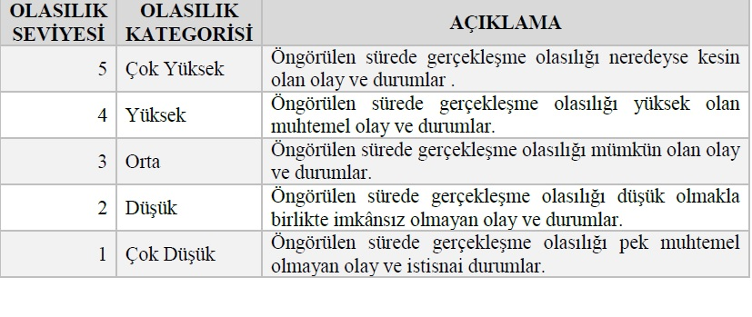
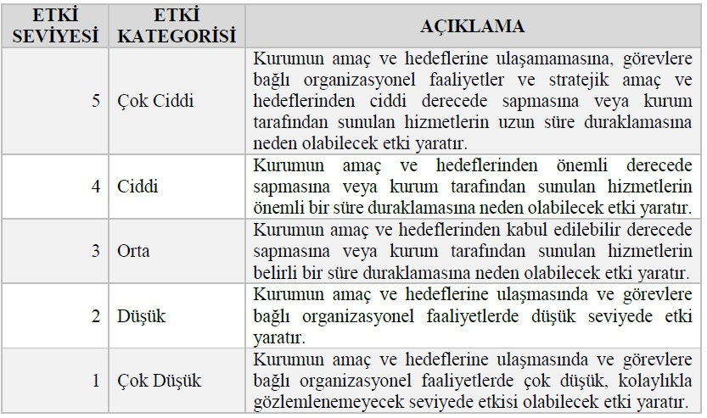

Tablo 3 Risk Matrisi

